総括票 (1) 基本情報(7243)
点検記録票（総括票） | 道路照明施設
（１）基本情報
道路照明施設管理番号 | 12349
路線名 | 市道由井1189号線 |  | 下り | 緯度※1 | 353745.1″ |  | 経度※1 | 1391849.6″
所在地 | 東京都 | 八王子市 | 大船町1081番地先 | 距離標※2 |  |  | センサス 区間番号※2
管理者 | 八王子市 |  |  | 設置年月 | 2000年 | 3月 | 車道幅員 | 8.0 m

オレンジ色の部分は基本的に記入していただきます。
支柱形式 | ポール照明方式（テーパーポール型）
基礎形式 | 埋め込み型
路面境界部の状況 | アスファルト
灯具形式 | KSC-4
表面処理形式 | 塗装式

海岸からの距離 | 20km以上 |  |  | 融雪（凍結防止）剤 散布路線 |  | 該当する
防雪対策実施路線 | 該当しない |  |  | 風規制実施路線 |  | 該当しない

点検年月日 | 2015 年 | 2 月 | 27 日 | 点検員 |  | ㈱エーデン 三井 孝志

位置特定のための付図、写真等
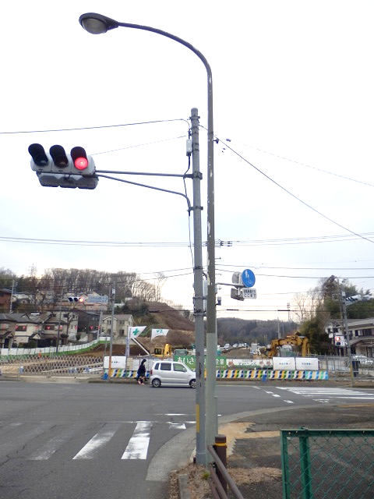

位置図と写真は参考です。

総括票（１）基本情報（ここに管理番号を入れる）

総括票（2）点検結果は何も記入しなくてよい。

※1 緯度・経度については世界測地系で0.1″単位まで記入する。
※2 距離標、センサス区間番号がある場合は記入する。

総括票 (2) 点検結果(独立記入例)
調査簿の点検結果に基本的に不都合がない場合はⅠです。
（２）点検結果
点検部位 |  |  | ①点検状況 | ②対象の 有無 | ③判定結果 | ④異常の 内容 | ⑤応急措置等 | ⑥応急措置等の内容 | 備考
本体 | 支柱本体（添架型のバンド部を含む） |  | 済 | 有 | Ⅱ | 塗装剥がれ
 | 支柱内部 |  | 済 | 有 | Ⅰ
 | 支柱分岐部（Ｙ型のみ） |  |  | 無
 | 灯具 |  | 済 | 有 | Ⅰ
接続部 | 支柱継手部（ボルト接合の他、特に溶接継手に注視） |  |  | 無
 | 配線部分 |  | 済 | 有 | Ⅰ
 | 灯具取付部 |  | 済 | 有 | Ⅰ
支柱基部 | 路面境界部がアスファルトや土砂等で埋め戻されている場合 | 路面境界部（GL-0） | 済 | 有 | Ⅰ
この例は基礎が確認できない場合です。 基礎が確認できない場合は調査簿に写真があります。（3）に写真を挿入して理由、時期を記入してください。
 |  | 路面境界部（GL-40） |  | 無
 | 基礎コンクリートが露出している場合 | 柱・基礎境界部 | 済 | 有 | Ⅰ
 |  | 基礎コンクリート部 | 済 | 有 | Ⅰ
 | ベースプレートが露出している場合 | リブ・取付溶接部 |  | 無
 |  | 柱・ベースプレート溶接部 |  | 無
 |  | アンカーボルト・ナット |  | 無
 |  | 基礎コンクリート部 |  | 無
その他 | 電気設備用開口部本体（ボルト、パッキンを含む） |  | 済 | 有 | Ⅰ

上記の点検部位の他に重大事故（落下、倒壊等）に繋がる損傷発見の有無 |  |  |  | ※「有」の場合、点検記録票（損傷記録票）に記載
その他特記事項

（３）点検予定
点検ができなかった部位 |  |  |  | ポンチ絵・写真 ・点検できなかった部位 ・点検の状況（できなかった理由） 等
その理由
点検予定時期

点検実施方法

照明灯台帳
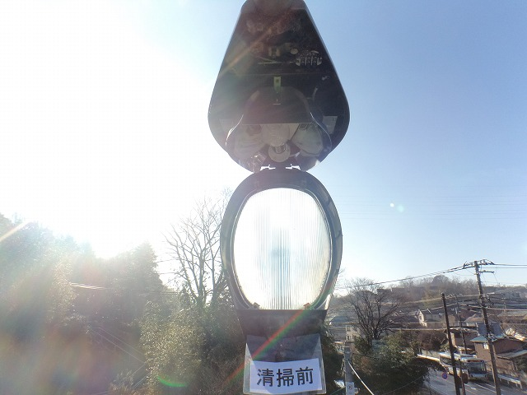
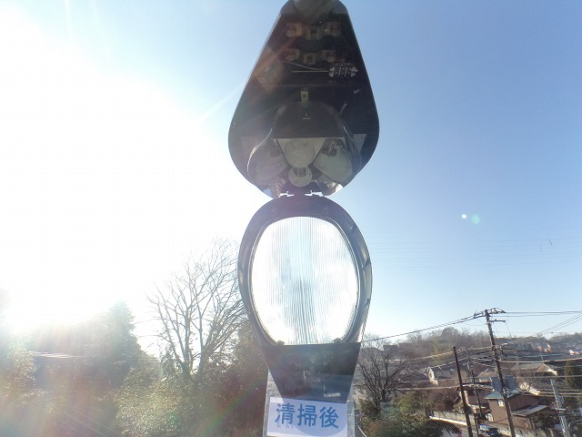
黄色の部分は総括票（1）基本情報（7243）から飛びます。
その他は今までどおり作成します。
道 路 照 明 灯 台 帳
様式 2 1 ／ 3
路 線 名 |  |  |  |  |  | 設 置 場 所 |  |  |  |  |  |  |  |  |  |  |  | 位 置 情 報 |  |  | 整 理 番 号
市道由井1189号線 |  |  |  |  |  | 八王子市 |  |  |  | 大船町1081番地先 |  |  |  |  |  |  |  | 緯度 | 353745.1″ |  | 12349
 |  |  |  |  |  |  |  |  |  |  |  |  |  |  |  |  |  | 経度 | 1391849.6″
光 源 の 種 類 |  |  |  |  |  | 電 力 |  |  |  | ポール地上高 |  |  |  |  |  | ポール出巾 |  |  |  | 設 置 年 月
水銀灯 |  |  |  |  |  | ｗ |  |  |  | ｍ |  |  |  |  |  | ｃｍ |  |  |  | 2000年 |  | 3月
 |  |  |  |  |  | 200 |  |  |  | 8 |  |  |  |  |  | 180
設 置 位 置 |  |  |  |  |  |  |  |  |  |  | 設 置 方 式 |  |  |  |  |  |  | 引 込 柱 番 号
直線部 | 曲線部 | 交差点 |  | 歩道橋 |  | 坂 道 | 踏 切 |  | その他 |  | 独 立 |  |  |  | 共 架 |  | その他
 |  | ○ |  |  |  |  |  |  |  |  | 架 空 |  | 地 下

安 定 器 器 種 （ 形 式 ） |  |  |  |  |  |  |  |  |  |  |  |  |  |  |  |  |  | 定 格 電 圧
一 般 高 力 型 |  |  | 一 般 低 力 型 |  |  |  |  | 定 電 力 型 |  |  |  |  | 低 始 動 電 流 型 |  |  |  |  | 1 0 0 V |  |  | 2 0 0 V

備考 |  |  |  |  |  |  |  |  |  | 官 |  | 民 |  | 塗 装
照 明 灯 番 号 |  |  | M0903 |  |  |  |  |  |  | ○ |  |  |  | 灯 具 |  |  |  |  |  |  | S24-358 塗装面積 0.53㎡
お 客 様 番 号 |  |  | 33603-20048-0-00 |  |  |  |  |  |  |  |  |  |  | テーパーポール・テーパーアーム |  |  |  |  |  |  | S24-358 塗装面積 4.8㎡
品 名 |  |  |  |  | 形 状 |  |  |  |  | 材 質 |  |  |  |  |  | 型 式 |  |  | メ ー カ ー 名
灯 具 |  |  |  |  | ハイウェイ型 |  |  |  |  | ADC |  |  |  |  |  | ＫＳＣ－４ |  |  | 岩崎電気(株)
テーパーポール |  |  |  |  |  |  |  |  |  | STK400 |  |  |  |  |  | 8.2-18BG |  |  | ヨシモトポール（株）
安 定 器 |  |  |  |  | 高力率型 |  |  |  |  |  |  |  |  |  |  | H2CC2A41 |  |  | 岩崎電気(株)
ランプ |  |  |  |  |  |  |  |  |  | ガラス |  |  |  |  |  | HF200X |  |  | 岩崎電気(株)

設 置 場 所 案 内 図 |  |  |  |  |  |  |  |  |  |  |  |  |  | 現 況 写 真

2 ／ 3
補 修 経 歴
年 月 日 |  |  |  | 内 容 |  |  |  |  |  |  |  |  |  |  | 原 因

構 造 図
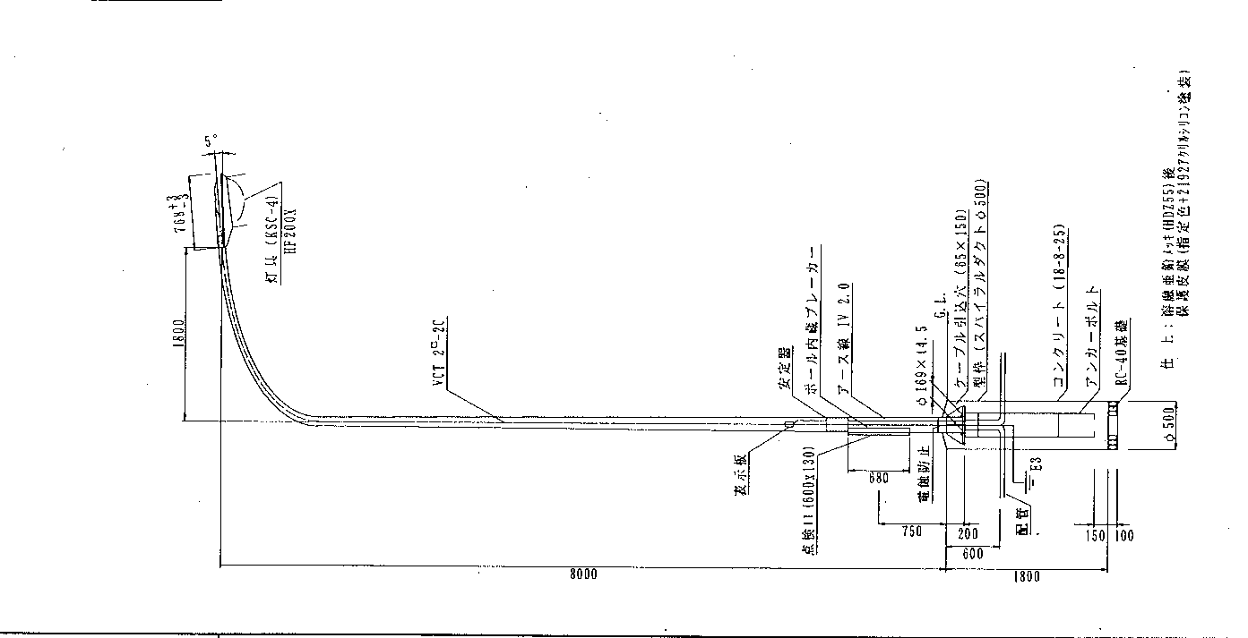

配 線 図
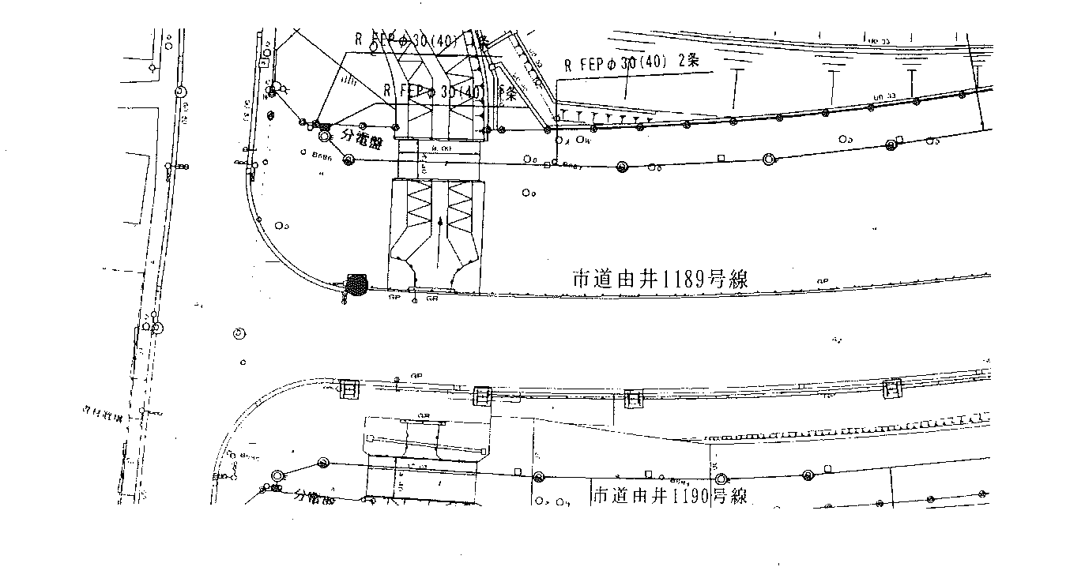

灯具清掃写真
合いマーク表示写真
支障部分写真添付欄

総括票 (2) 点検結果（共架記入例）
共架の点検簿は町名別に２階のロッカーにあります。 調査簿の点検結果に基本的に不都合がない場合はⅠです。
（２）点検結果
点検部位 |  |  | ①点検状況 | ②対象の 有無 | ③判定結果 | ④異常の 内容 | ⑤応急措置等 | ⑥応急措置等の内容 | 備考
本体 | 支柱本体（添架型のバンド部を含む） |  | 済 |  | Ⅰ
 | 支柱内部 |  | 済 |  | Ⅰ
 | 支柱分岐部（Ｙ型のみ）
 | 灯具 |  | 済 |  | Ⅰ
接続部 | 支柱継手部（ボルト接合の他、特に溶接継手に注視） |  | 済 |  | Ⅰ
 | 配線部分 |  | 済 |  | Ⅰ
 | 灯具取付部 |  | 済 |  | Ⅰ
点検簿がなく設置年度が新しい場合は接続部より下部はすべて空欄でお願いします。
支柱基部 | 路面境界部がアスファルトや土砂等で埋め戻されている場合 | 路面境界部（GL-0）
 |  | 路面境界部（GL-40）
 | 基礎コンクリートが露出している場合 | 柱・基礎境界部
 |  | 基礎コンクリート部
 | ベースプレートが露出している場合 | リブ・取付溶接部
 |  | 柱・ベースプレート溶接部
 |  | アンカーボルト・ナット
 |  | 基礎コンクリート部
その他 | 電気設備用開口部本体（ボルト、パッキンを含む） |  | 済 |  | Ⅰ

上記の点検部位の他に重大事故（落下、倒壊等）に繋がる損傷発見の有無 |  |  |  | ※「有」の場合、点検記録票（損傷記録票）に記載
その他特記事項

（３）点検予定
点検ができなかった部位 |  |  |  | ポンチ絵・写真 ・点検できなかった部位 ・点検の状況（できなかった理由） 等
その理由
点検予定時期

点検実施方法

